상품제안서
모두애 컬러인쇄 종이쇼핑백 화이트 | 상품코드: F09135

 |  |  |  |  |  |  | 02-412-0044 | www.easy1.co.kr
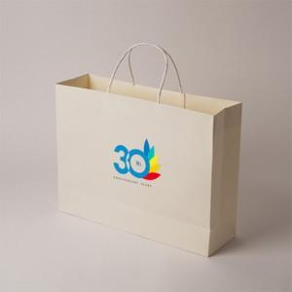

【상세/제작정보】 | *제품크기(오차 있을 수 있습니다) 3호 - 330*100*280mm 2호 - 410*120*310mm

【인쇄/포장옵션】 | 풀칼라 / 포장불가능

【공급단가】 | 수량 | 200~ | 500~ | 1,000~ | 3,000~ | 5,000~
*VAT별도 | 3호 | 2,560원 | 2,470원 | 2,370원 | 2,280원 | 2,220원
 | 2호 | 2,700원 | 2,600원 | 2,500원 | 2,400원 | 2,340원

【상품 URL】 | https://dev.easy1.co.kr:443/src/goods_detail.php?gdno=9135

